DEVE TABANI 1 (2)
SİMTEKS TEKSTİL NUMUNE ÜRETİM KARTI |  |  |  |  |  |  |  |  |  |  |  | TARİH |  | 2026-07-07
MÜŞTERİ |  |  |  |  | ÇÖZGÜ SIKLIĞI |  | 48 |  |  | KUMAŞ ÖRNEĞİ
SİPARİŞ NO |  |  |  |  | ATKI SIKLIĞI |  | 36 |  |  | 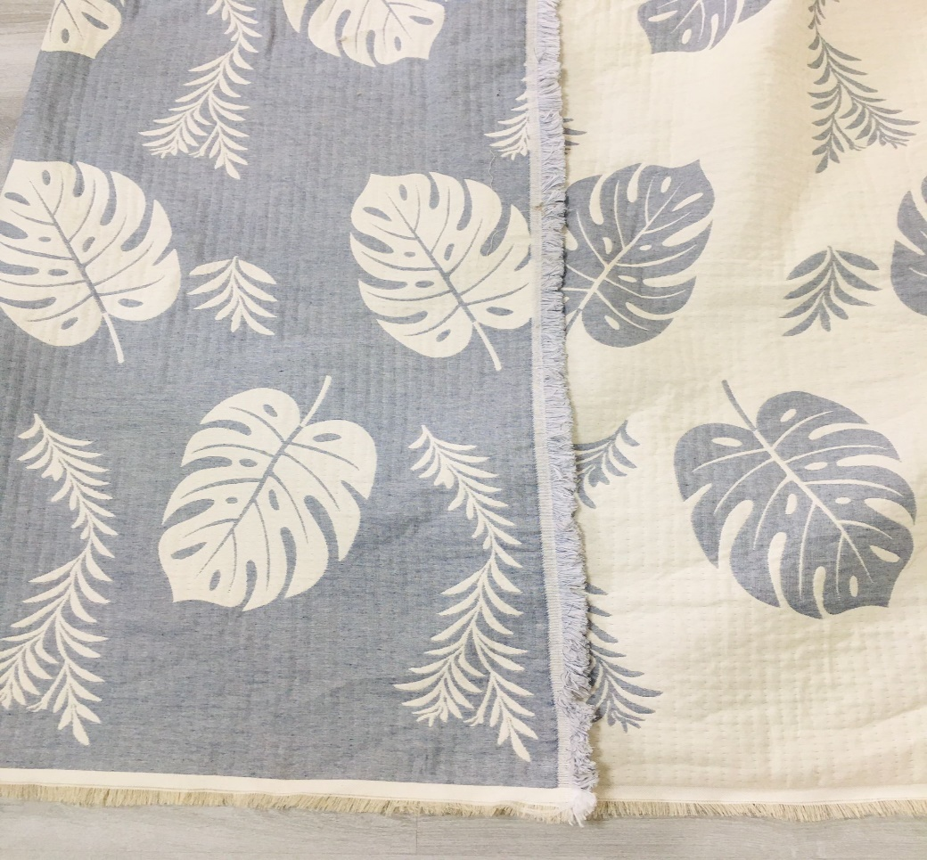
TEZGAH NO |  | J-10 |  |  | TOPLAM ATKI SAYISI |  | 10779
KUMAŞ CİNSİ |  | YENİ KALİTE DOLGULU |  |  | SAÇAK ATKI SAYISI |  | 84*2
KUMAŞ STOK KODU |  |  |  |  | DESEN ADI |  | DEVE TABANI
İSTENEN MAMÜL EBAT |  | 220*230 |  |  | HAM EBAT
TEZGAH DESEN NO |  | cmtks dvtbn 48skl |  |  | İSTENİLEN HAM EBAT
ÇÖZGÜ İPLİK NO |  | 40/1 AKTARMA |  |  | ÖLÇÜLEN HAM EBAT |  | 295*285 CM
ATKI İPLİK NO |  | 40/1 AKTARMA+20/1REJ - 600 denye |  |  | ÖLÇÜLEN MAMÜL EBAT
ÇÖZGÜ İPLİK MARKASI |  |  |  |  | HAM GRAM/MTÜL |  | 1.978 KG
ATKI İPLİK MARKASI |  |  |  |  | HAM GRAM/M2
TARAK NO |  | 12*4 |  |  | MAMÜL GRAM/MTÜL
TARAK ENİ |  | 305 |  |  | MAMÜL GRAM/M2
ÇÖZGÜ TEL SAYISI |  | 14,640 |  |  | TAHAR RAPORU |  | 60 DİZİM
1. VARYANT
 | İPLİK NO | RENK NO-RENK | ATKI SAYISI |  | İPLİK NO | RENK NO-RENK | ATKI SAYISI |  | İPLİK NO | RENK NO-RENK | ATKI SAYISI |  | İPLİK NO | RENK NO-RENK | ATKI SAYISI
ATKI 1 | 600 | DENYE | 3505 | ATKI 1 | 600 | DENYE | 3505 | ATKI 1 | 600 | DENYE | 3505 | ATKI 1
ATKI 2 | 40/1 | AKTARMA HAM | 3601 | ATKI 2 | 40/1 | AKTARMA HAM | 3601 | ATKI 2 | 40/1 | AKTARMA HAM | 3601 | ATKI 2
ATKI 3 | 20/1 | İNDİGO | 3505 | ATKI 3 | 20/1 | HARDAL | 3505 | ATKI 3 | 20/1 | BEJ-2003 | 3505 | ATKI 3
ATKI 4 |  |  |  | ATKI 4 |  |  |  | ATKI 4 |  |  |  | ATKI 4
ATKI 5 |  |  |  | ATKI 5 |  |  |  | ATKI 5 |  |  |  | ATKI 5
ATKI 6 |  |  |  | ATKI 6 |  |  |  | ATKI 6 |  |  |  | ATKI 6
SİPARİŞ AD/MT | 10 ADET |  |  | SİPARİŞ AD/MT | 10 ADET |  |  | SİPARİŞ AD/MT | 10 ADET |  |  | SİPARİŞ AD/MT
AÇIKLAMA

TZG.GİREN PERSONEL |  |  | DOKUMA İŞLETME MÜDÜRÜ |  |  | ÜRETİM MÜDÜRÜ |  |  | DESEN BÖLÜMÜ |  |  | MÜŞTERİ TEMSİLCİSİ

